상품제안서
글라스락 올리브 이지오픈 직정 5조 10p | 상품코드: S47436

 |  |  |  |  |  |  | 02-713-8555 | www.synergygift.co.kr
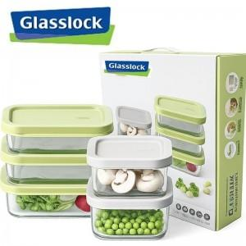

【상세/제작정보】

【인쇄/포장옵션】 | 스티커 / 포장지포장

【공급단가】 | 수량 | 20~ | 50~ | 100~ | 300~ | 500~
*VAT별도 | 단가 | 20,570원 | 19,920원 | 18,950원 | 18,460원 | 18,140원

【상품 URL】 | https://www.synergygift.co.kr:443/src/goods_detail.php?gdno=47436

